Comece por Aqui

Ola, seja bem vindo, se voce veio ate aqui acredito que queira fazer uma transição de carreira para QA ou ja começou é quer uma ajuda pra prosseguir, vou explicar como funciona essa trilha e o metodo que criei para ajuda-la a não se perder e concluir os estudos de forma pratica, sem sacrificios e rapido. | Explicando cada item
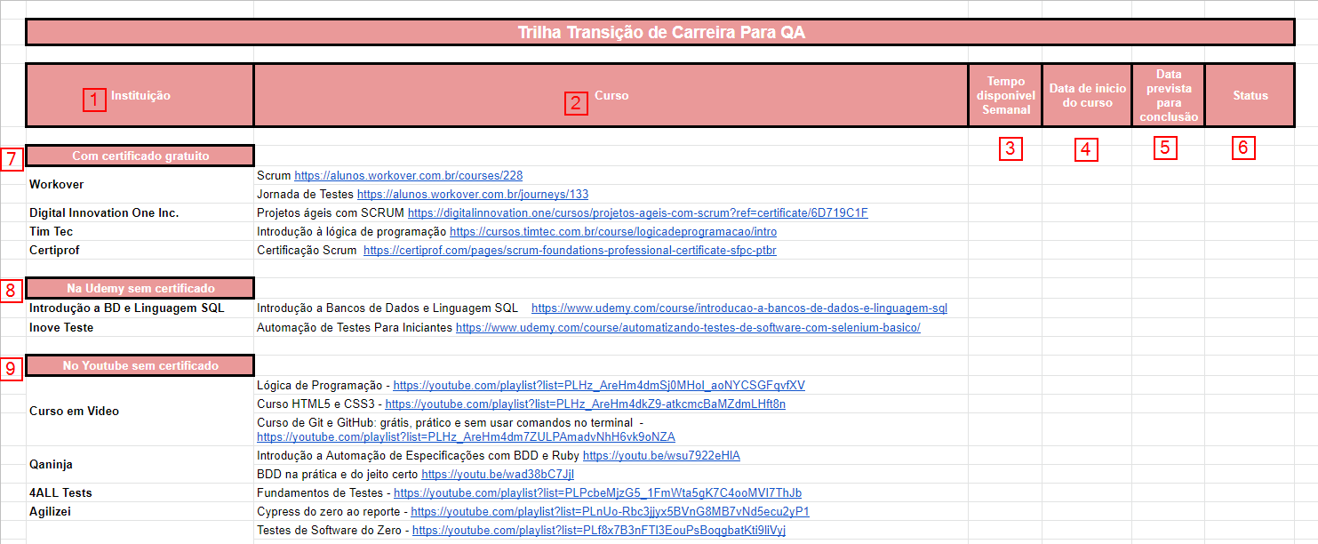
 | 1 | Nome da instituição que esta disponibilizando o curso
 | 2 | Coluna dos cursos que vai estudar
 | 3 | Nesta coluna você vai definir quanto tempo vai estudar por semana
 | 4 | Marque a data que voce deu inicio do curso
 | 5 | Defina uma data para terminar o curso
 | 6 | Colqoue o status, use [ Iniciado, concluido ou atrasado ]
 | 7 | Lista de cursos com certificado gratuito
 | 8 | Lista de cursos gratuito na udemy sem certificado
 | 9 | Lista de cursos no Youtube que não tem certificado

 | Se tiver duvidas me chame no Instagram ou linkedin Cole o link a baixo em seu navegador e será direcionado para uma pagina onde tem todos as minhas redes sociais bit.ly/coniemenezes

